Menú
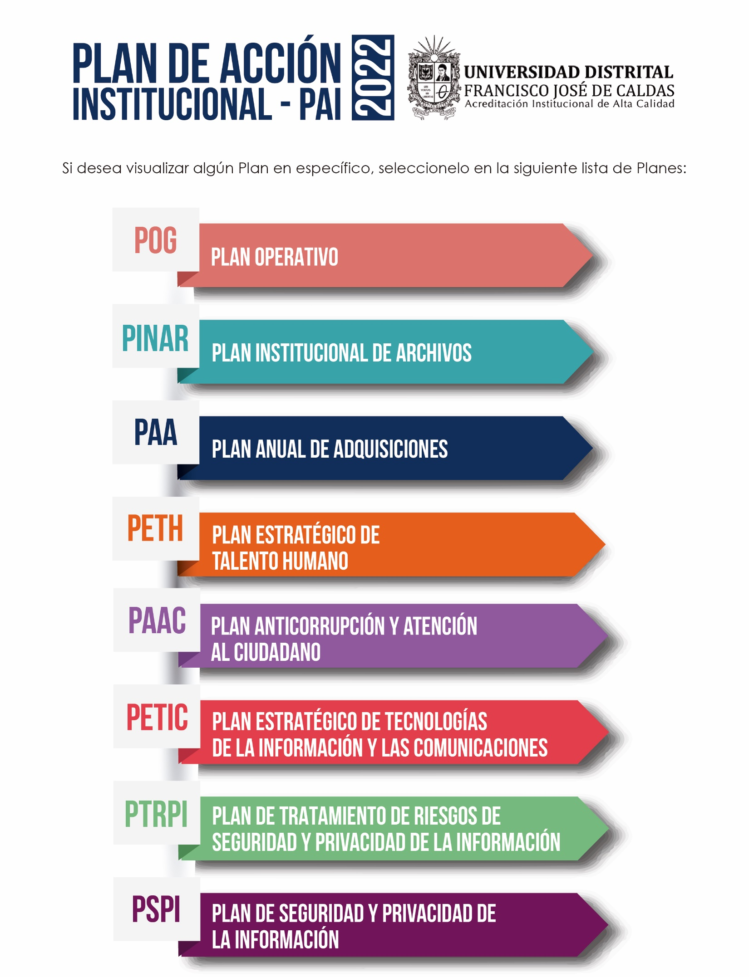

POG
 | PLAN DE ACCIÓN INSTITUCIONAL - PAI vigencia 2022

MENU
NOMBRE DEL PLAN |  | ACTIVIDADES PROPUESTAS | META (S) O PRODUCTO (S) | INDICADOR | RESPONSABLE (S) | FECHA PROGRAMADA

PLAN OPERATIVO GENERAL - POG |  | * Formular conjuntamente con las Decanaturas el Plan Operativo Académico | * Plan Operativo Académico | 1 Documento formulado, consolidado y publicado | * Vicerrectoría Académica * Oficina Asesora de Planeación y Control | 2022-01-31
 |  | * Formular conjuntamente con la Vicerrectoría Administrativa y Financiera el Plan Operativo de desarrollo financiero, administrativo y físico en correlación con el Plan Operativo Académico | * Plan Operativo Administrativo | 1 Documento formulado, consolidado y publicado | * Vicerrectoría Administrativa y Financiera * Oficina Asesora de Planeación y Control | 2022-01-31
 |  | * Consolidar el Plan Operativo General - POG vigencia 2022 | * Plan Operativo General - POG vigencia 2022 | 1 Documento consolidado y publicado | * Oficina Asesora de Planeación y Control | 2022-02-19
 |  | * Adjuntar el Plan Operativo General para la vigencia 2022 a este Plan | * PAI actualizado | Documento actualizado | * Oficina Asesora de Planeación y Control | 2022-02-22
 |  | * Publicar el Plan Operativo General en la página web de la Oficina, y vincularlo con el enlace de Transparencia y Acceso a la Información | * Publicación del POG en el enlace de Transparencia y Acceso a la Información | Documento publicado | * Oficina Asesora de Planeación y Control | 2022-02-22
 |  | * Hacer seguimiento de la publicación del POG para la Vigencia 2022, de acuerdo a las fechas establecidas | * Informe de seguimiento a la publicación del Plan | Informe de publicación del Plan | * Oficina Asesora de Control Interno | 2022-02-23
 |  | * Elaborar los informes de ejecución del Plan Operativo General - POG vigencia 2022 | * Informes trimestrales consolidados de ejecución Plan Operativo General - POG vigencia 2022 | No. de Informes de ejecución proyectados/No. de Informes de ejecución generados * 100 | * Oficina Asesora de Planeación y Control | Trimestralmente, máximo 10 días hábiles después de finalizado cada trimestre

NOTAS: 1. La integración de estos Planes se da sin perjuicio de los roles y responsabilidades de las instancias correspondientes para formularlos y ejecutarlas
2. Cuando se trate de Planes de duración superior a un (1) año, se integrarán al Plan de Acción las actividades que correspondan a la respectiva anualidad vigencia
3. La ejecución de estos Planes será apropiada y liderada, por las correspondientes Unidades Académicas y/o Administrativa, sin detrimento de su participación en la implementación de las Políticas de Gestión y Desempeño Institucional adoptadas por la Universidad Distrital Francisco José de Caldas, a través de la Resolución de Rectoría No. 163 de mayo 9 de 2019.

PINAR
 | PLAN DE ACCIÓN INSTITUCIONAL - PAI vigencia 2022

MENU
NOMBRE DEL PLAN |  | ACTIVIDADES PROPUESTAS | META (S) O PRODUCTO (S) | INDICADOR | RESPONSABLE (S) | FECHA PROGRAMADA
PLAN INSTITUCIONAL DE ARCHIVOS - PINAR |  | * Identificar las actividades específicas del Plan Institucional de Archivos - PINAR que se desarrollarán para la vigencia 2022 y remitirlas a la Oficina Asesora de Planeación y Control. | * Plan de Acción para la implementación del PINAR - 2022 | Documento consolidado y enviado | * Secretaría General * Sección de Actas, Archivo y Microfilmación | 2022-03-31
 |  | * Realizar los informes de ejecución del Plan de Acción para la implementación del PINAR - 2022. | * Informes trimestrales de ejecución del Plan de Acción para la implementación del PINAR - 2022 | No. de Informes de ejecución proyectados/No. de Informes de ejecución generados * 100 | * Secretaría General * Sección de Actas, Archivo y Microfilmación | 01/04/2022 - 31/12/2022

NOTAS: 1. La integración de estos Planes se da sin perjuicio de los roles y responsabilidades de las instancias correspondientes para formularlos y ejecutarlas
2. Cuando se trate de Planes de duración superior a un (1) año, se integrarán al Plan de Acción las actividades que correspondan a la respectiva anualidad vigencia
3. La ejecución de estos Planes será apropiada y liderada, por las correspondientes Unidades Académicas y/o Administrativa, sin detrimento de su participación en la implementación de las Políticas de Gestión y Desempeño Institucional adoptadas por la Universidad Distrital Francisco José de Caldas, a través de la Resolución de Rectoría No. 163 de mayo 9 de 2019.

PAA
 | PLAN DE ACCIÓN INSTITUCIONAL - PAI vigencia 2022

MENU
NOMBRE DEL PLAN |  | ACTIVIDADES PROPUESTAS | META (S) O PRODUCTO (S) | INDICADOR | RESPONSABLE (S) | FECHA PROGRAMADA

PLAN ANUAL DE ADQUISICIONES - PAA |  | * Formular el Plan Anual de Adquisiciones y remitir la versión final de este Plan a la Oficina Asesora de Planeación y Control. | * Plan Anual de Adquisiciones | Documento consolidado y enviado | * Vicerrectoría Administrativa y Financiera | 2022-01-31
 |  | * Publicar Plan Anual de Adquisiciones en la página web de la Vicerrectoría, y vincularlo con el enlace de Transparencia y Acceso a la Información | * Plan de Adquisiciones publicado en el enlace de Transparencia y Acceso a la Información | Documento publicado | * Vicerrectoría Administrativa y Financiera | 2022-01-31
 |  | * Adjuntar el Plan Anual de Adquisiciones a este Plan | * PAI actualizado | Documento actualizado | * Oficina Asesora de Planeación y Control | 2022-02-08
 |  | * Hacer Seguimiento de la publicación del Plan Anual de Adquisiciones para la vigencia 2022, de acuerdo a las fechas establecidas | * Informe de seguimiento a la publicación del Plan | Informe de publicación del Plan | * Oficina Asesora de Control Interno | 2022-02-08
 |  | * Actualizar de ser necesario la versión vigente del Plan Anual de Adquisiciones vigencia 2022 y remitir la versión actualizada y su justificación de modificación a la OAPC | * Plan Anual de Adquisiciones actualizado | Documento consolidado y enviado | * Vicerrectoría Administrativa y Financiera | 02/01/2022 - 31/12/2022
 |  | * Realizar los Informes de ejecución del Plan Anual de Adquisiciones | * Informes mensuales de ejecución Plan de Adquisiciones | No. de Informes de ejecución proyectados/No. de Informes de ejecución generados * 100 | * Vicerrectoría Administrativa y Financiera | 02/01/2022 - 31/12/2022
 |  | * Remitir alertas a las dependencias informando sobre la ejecución de las actividades a su cargo. | * Informe de seguimiento a la ejecución del PAA. * Oficios remitidos mensualmente | No. De oficios enviados / casos identificados de las dependencias. | * Vicerrectoría Administrativa y Financiera | 02/01/2022 - 31/12/2022

NOTAS: 1. La integración de estos Planes se da sin perjuicio de los roles y responsabilidades de las instancias correspondientes para formularlos y ejecutarlas
2. Cuando se trate de Planes de duración superior a un (1) año, se integrarán al Plan de Acción las actividades que correspondan a la respectiva anualidad vigencia
3. La ejecución de estos Planes será apropiada y liderada, por las correspondientes Unidades Académicas y/o Administrativa, sin detrimento de su participación en la implementación de las Políticas de Gestión y Desempeño Institucional adoptadas por la Universidad Distrital Francisco José de Caldas, a través de la Resolución de Rectoría No. 163 de mayo 9 de 2019.

PETH
 | PLAN DE ACCIÓN INSTITUCIONAL - PAI vigencia 2022

MENU
NOMBRE DEL PLAN |  | ACTIVIDADES PROPUESTAS | META (S) O PRODUCTO (S) | INDICADOR | RESPONSABLE (S) | FECHA PROGRAMADA

PLAN ESTRATÉGICO DE TALENTO HUMANO - PETH |  | * Actualizar el PLAN ESTRATEGICO DE TALENTO HUMANO - PETH que redunden en el cumplimiento de la misión y objetivos institucionales, en el marco de la Política de Gestión Estratégica del Talento Humano, adoptada mediante Resolución de Rectoría No. 163 de mayo 9 de 2019 y remitir el Plan a la Oficina Asesora de Planeación y Control | * Plan Estratégico de Talento Humano | Documento consolidado y enviado | * Vicerrectoría Administrativa y Financiera * División Recursos Humanos | 2022-03-31
 |  | *Adjuntar el PETH para la vigencia 2022 a este Plan | * PAI actualizado | Documento actualizado | * Oficina Asesora de Planeación y Control | 2022-03-31
 |  | * Publicar los Planes que hacen parte el PETH para la vigencia 2022 en la pagina web de la División y vincularlo con el enlace de Transparencia y Acceso a la Información | * Plan de Bienestar e incentivos * Plan Institucional de Capacitación -PIC * Plan Anual de Seguridad y Salud en el Trabajo * Plan Anual de Vacantes * Programa de Inducción y Reinducción * Programa de Mejoramiento de Clima Organizacional | Documentos publicados | * Vicerrectoría Administrativa y Financiera * División Recursos Humanos * Coordinación SG- SST | 2022-03-31
 |  | * Realizar los informes de ejecución de los Planes Institucionales vigencia 2022 y remitir a la Oficina Asesora de Planeación y Control - Plan Anual de Vacantes - Plan Institucional de Capacitación - PIC - Plan de Bienestar Social e Incentivos - Plan de Trabajo Anual en Seguridad y Salud en el Trabajo - Plan Anual de Vacantes - Programa de Inducción y Reinducción - Programa de Mejoramiento de Clima Organizacional | * 3 Informes de ejecución Planes Institucionales | No. de Informes de ejecución proyectados/No. de Informes de ejecución generados * 100 | * Vicerrectoría Administrativa y Financiera * División Recursos Humanos * Coordinación SG- SST | 01/04/2022 - 31/12/2022

NOTAS: 1. La integración de estos Planes se da sin perjuicio de los roles y responsabilidades de las instancias correspondientes para formularlos y ejecutarlas
2. Cuando se trate de Planes de duración superior a un (1) año, se integrarán al Plan de Acción las actividades que correspondan a la respectiva anualidad vigencia
3. La ejecución de estos Planes será apropiada y liderada, por las correspondientes Unidades Académicas y/o Administrativa, sin detrimento de su participación en la implementación de las Políticas de Gestión y Desempeño Institucional adoptadas por la Universidad Distrital Francisco José de Caldas, a través de la Resolución de Rectoría No. 163 de mayo 9 de 2019.

PAAC
 | PLAN DE ACCIÓN INSTITUCIONAL - PAI vigencia 2022

MENU
NOMBRE DEL PLAN |  | ACTIVIDADES PROPUESTAS | META (S) O PRODUCTO (S) | INDICADOR | RESPONSABLE (S) | FECHA PROGRAMADA
PLAN ANTICORRUPCIÓN Y ATENCIÓN AL CIUDADANO - PAAC |  | * Liderar la formulación, consolidación y publicación del Plan Anticorrupción y Atención al Ciudadano - PAAC vigencia 2022. | * Plan Anticorrupción y de Atención al Ciudadano - PAAC vigencia 2022 | 1 Documento formulado, consolidado y publicado | * Oficina Asesora de Planeación y Control | 2022-01-31
 |  | * Publicar el PAAC vigencia 2022 en la página web de la Oficina, y vincularlo con el enlace de Transparencia y Acceso a la Información | * PAAC vigencia 2022 publicado en el enlace de Transparencia y Acceso a la Información | Documento publicado | * Oficina Asesora de Planeación y Control | 2022-01-31
 |  | * Adjuntar el PAAC para la vigencia 2022 a este Plan | * PAI actualizado | Documento actualizado | * Oficina Asesora de Planeación y Control | 2022-02-08
 |  | * Hacer Segimiento de la publicación del PAAC vigencia 2022, de acuerdo a las fechas establecidas | Informe de seguimiento a la publicación del Plan | Informe de publicación del Plan | * Oficina Asesora de Control Interno | 2022-02-08
 |  | * Actualizar de ser necesario la versión vigente del PAAC vigencia 2022 | PAAC vigencia 2022 actualizado | Documento consolidado y enviado | * Oficina Asesora de Planeación y Control | 02/01/2022 - 31/12/2022
 |  | * Realizar el monitoreo a la ejecución del Plan Anticorrupción y Atención al Ciudadano - PAAC vigencia 2022 | * 3 Informes cuatrimestrales de ejecución Plan Anticorrupción y de Atención al Ciudadano - PAAC vigencia 2022 | No. de Informes proyectados/No. de Informes generados * 100 | * Oficina Asesora de Planeación y Control | 02/01/2022 - 31/12/2022

NOTAS: 1. La integración de estos Planes se da sin perjuicio de los roles y responsabilidades de las instancias correspondientes para formularlos y ejecutarlas
2. Cuando se trate de Planes de duración superior a un (1) año, se integrarán al Plan de Acción las actividades que correspondan a la respectiva anualidad vigencia
3. La ejecución de estos Planes será apropiada y liderada, por las correspondientes Unidades Académicas y/o Administrativa, sin detrimento de su participación en la implementación de las Políticas de Gestión y Desempeño Institucional adoptadas por la Universidad Distrital Francisco José de Caldas, a través de la Resolución de Rectoría No. 163 de mayo 9 de 2019.

PETIC
 | PLAN DE ACCIÓN INSTITUCIONAL - PAI vigencia 2022

MENU
NOMBRE DEL PLAN |  | ACTIVIDADES PROPUESTAS | META (S) O PRODUCTO (S) | INDICADOR | RESPONSABLE (S) | FECHA PROGRAMADA

PLAN ESTRATÉGICO DE TECNOLOGÍAS DE LA INFORMACIÓN Y LAS COMUNICACIONES - PETIC |  | * Identificar las actividades específicas del Plan Estratégico de Tecnologías de la Información y las Comunicaciones - PETIC que se desarrollarán para la vigencia 2022 y remitirlas a la Oficina Asesora de Planeación y Control. | * Plan de Acción para la implementación del PETIC - 2022 | Documento consolidado y enviado | * Oficina Asesora de Sistemas | 2022-03-31
 |  | * Realizar los informes de ejecución del Plan de Acción para la implementación del PETIC - 2022. | * Informes trimestrales de ejecución del Plan de Acción para la implementación del PETIC - 2022 | No. de Informes de ejecución proyectados/No. de Informes de ejecución generados * 100 | * Oficina Asesora de Sistemas | 01/04/2022 - 31/12/2022

NOTAS: 1. La integración de estos Planes se da sin perjuicio de los roles y responsabilidades de las instancias correspondientes para formularlos y ejecutarlas
2. Cuando se trate de Planes de duración superior a un (1) año, se integrarán al Plan de Acción las actividades que correspondan a la respectiva anualidad vigencia
3. La ejecución de estos Planes será apropiada y liderada, por las correspondientes Unidades Académicas y/o Administrativa, sin detrimento de su participación en la implementación de las Políticas de Gestión y Desempeño Institucional adoptadas por la Universidad Distrital Francisco José de Caldas, a través de la Resolución de Rectoría No. 163 de mayo 9 de 2019.

PTRSPI
 | PLAN DE ACCIÓN INSTITUCIONAL - PAI vigencia 2022

MENU
NOMBRE DEL PLAN |  | ACTIVIDADES PROPUESTAS | META (S) O PRODUCTO (S) | INDICADOR | RESPONSABLE (S) | FECHA PROGRAMADA

PLAN DE TRATAMIENTO DE RIESGOS DE SEGURIDAD Y PRIVACIDAD DE LA INFORMACIÓN |  | * Formular el Plan de Tratamiento de Riesgos de Seguridad y Privacidad de la Información de la vigencia 2022 y remitirlo a la Oficina Asesora de Planeación y Control. | * Plan de Tratamiento de Riesgos de Seguridad y Privacidad de la Información 2022 | Documento consolidado y enviado | * Secretaría General * Oficina Asesora de Sistemas | 2022-03-31
 |  | * Realizar los informes de ejecución del Plan de Tratamiento de Riesgos de Seguridad y Privacidad de la Información 2022. | * Informes trimestrales de ejecución del Plan de Tratamiento de Riesgos de Seguridad y Privacidad de la Información 2022 | No. de Informes de ejecución proyectados/No. de Informes de ejecución generados * 100 | * Secretaría General * Oficina Asesora de Sistemas | 01/04/2022 - 31/12/2022

NOTAS: 1. La integración de estos Planes se da sin perjuicio de los roles y responsabilidades de las instancias correspondientes para formularlos y ejecutarlas
2. Cuando se trate de Planes de duración superior a un (1) año, se integrarán al Plan de Acción las actividades que correspondan a la respectiva anualidad vigencia
3. La ejecución de estos Planes será apropiada y liderada, por las correspondientes Unidades Académicas y/o Administrativa, sin detrimento de su participación en la implementación de las Políticas de Gestión y Desempeño Institucional adoptadas por la Universidad Distrital Francisco José de Caldas, a través de la Resolución de Rectoría No. 163 de mayo 9 de 2019.

PSPI
 | PLAN DE ACCIÓN INSTITUCIONAL - PAI vigencia 2022

MENU
NOMBRE DEL PLAN |  | ACTIVIDADES PROPUESTAS | META (S) O PRODUCTO (S) | INDICADOR | RESPONSABLE (S) | FECHA PROGRAMADA

PLAN DE SEGURIDAD Y PRIVACIDAD DE LA INFORMACIÓN - PSPI |  | * Formular el Plan de Seguridad y Privacidad de la Información de la vigencia 2022 y remitirlo a la Oficina Asesora de Planeación y Control. | * Plan de Seguridad y Privacidad de la Información 2022 | Documento consolidado y enviado | * Secretaría General * Oficina Asesora de Sistemas | 2022-03-31
 |  | * Realizar los informes de ejecución del Plan de Seguridad y Privacidad de la Información 2022. | * Informes trimestrales de ejecución del Plan de Seguridad y Privacidad de la Información 2022 | No. de Informes de ejecución proyectados/No. de Informes de ejecución generados * 100 | * Secretaría General * Oficina Asesora de Sistemas | 01/04/2022 - 31/12/2022

NOTAS: 1. La integración de estos Planes se da sin perjuicio de los roles y responsabilidades de las instancias correspondientes para formularlos y ejecutarlas
2. Cuando se trate de Planes de duración superior a un (1) año, se integrarán al Plan de Acción las actividades que correspondan a la respectiva anualidad vigencia
3. La ejecución de estos Planes será apropiada y liderada, por las correspondientes Unidades Académicas y/o Administrativa, sin detrimento de su participación en la implementación de las Políticas de Gestión y Desempeño Institucional adoptadas por la Universidad Distrital Francisco José de Caldas, a través de la Resolución de Rectoría No. 163 de mayo 9 de 2019.

